25
Cuadro 25. SUPERFICIE REFORESTADA EN LA REPÚBLICA, SEGÚN PROVINCIA
Y COMARCA INDÍGENA: AÑOS 2014-18

Provincia y comarca indígena | Superficie reforestada (en hectáreas)
 | Total | 2014 | 2015 | 2016 | 2017 | 2018 (P)

TOTAL | 13,055.6 | 273.1 | 567.0 | 1,960.9 | 1,891.6 | 8,362.9
Bocas del Toro | 109.2 | 70.8 | 6.4 | 13.9 | 13.2 | 5.0
Coclé | 721.1 | 10.3 | - | 35.4 | 260.8 | 414.5
Colón | 75.2 | … | … | 64.6 | 6.0 | 4.6
Chiriquí | 4,634.3 | 66.6 | 106.5 | 870.9 | 261.7 | 3,328.6
Darién | 56.0 | … | … | … | 7.0 | 49.0
Herrera | 1,888.5 | 2.1 | - | 99.9 | 395.7 | 1,390.8
Los Santos | 1,219.1 | 17.8 | 15.7 | 188.7 | 326.6 | 670.3
Panamá | 308.6 | 0.6 | … | 77.1 | 65.5 | 165.5
Panama Oeste | 234.4 | 6.0 | 5.3 | 20.5 | 28.4 | 174.4
Veraguas | 3,643.8 | 74.0 | 432.8 | 563.0 | 476.8 | 2,097.4
Comarca Kuna Yala | 1.4 | … | … | 1.4 | … | …
Comarca Ngäbe Buglé | 163.9 | 25.0 | 0.5 | 25.7 | 50.0 | 62.8

… Información no disponible.
- Cantidad nula o cero.
(P) Cifras preliminares.
Fuente: Dirección Forestal, Ministerio de Ambiente (MIAMBIENTE).

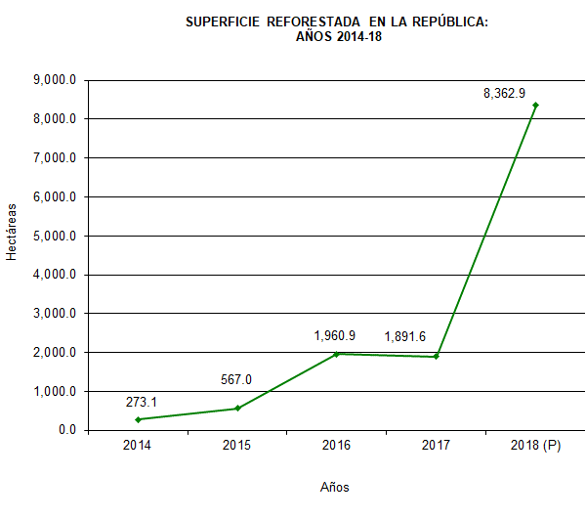

 |  | 2014 | 273.09
 |  | 2015 | 567.04
 |  | 2016 | 1,960.93
 |  | 2017 | 1,891.61
 |  | 2018 (P) | 8,362.91

